a. Installatievergoeding
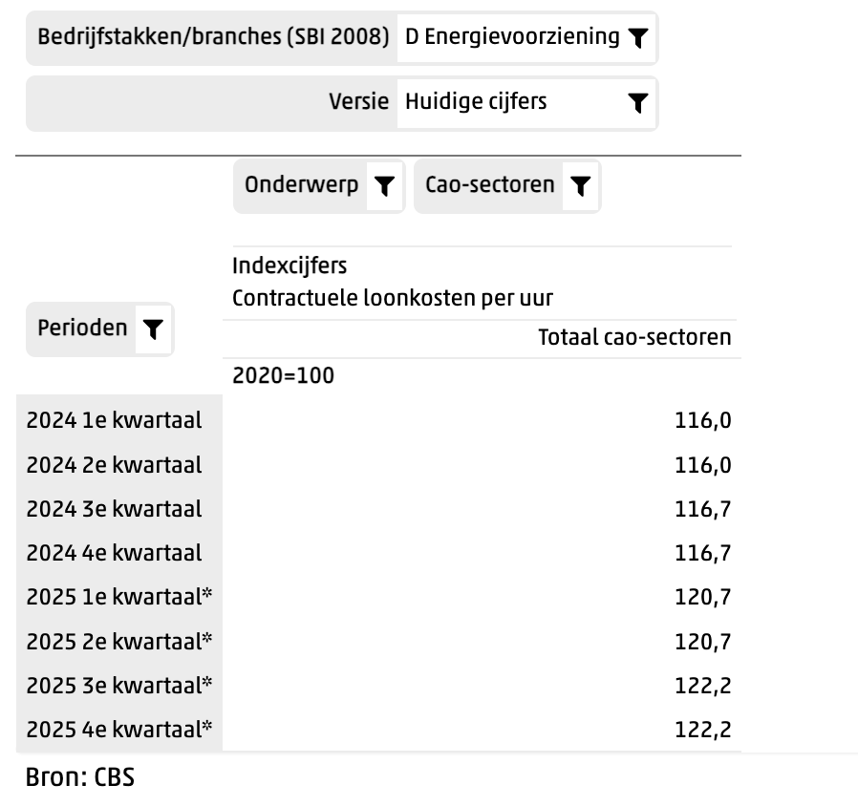
a. De installatievergoeding De installatievergoeding betreft de vergoeding voor de initiële investeringen, inclusief investeringskosten voor de netaansluiting, en periodieke kosten voor exploitatie en dienstverlening richting de Gebruiker. Deze component is exclusief de periodieke capaciteitsvergoeding voor de netbeheerder. De installatievergoeding staat vast tot en met 31-12-2026. Ten hoogste eenmaal per jaar kunnen de prijzen worden herzien, voor het eerst op 01-01-2027 op basis van het CBS-indexcijfer "CAO-lonen indexcijfers, Contractuele loonkosten per uur. Totaal Cao-sectoren. Bedrijfstakken/Branches: D energievoorziening” conform de formule: Tarief nieuw = Tarief oud * (L1/ L0) Daarin staat voor Tarief oud: de op het moment van indexatie geldende vergoeding voor investeringen, dienstverlening en marge exclusief btw Tarief nieuw: nieuw overeen te komen tarief L0: CAO-lonen indexcijfers. Totaal Cao-sectoren indexcijfer 2024 4e kwartaal L1: CAO-lonen indexcijfers. Totaal Cao-sectoren indexcijfer gemiddeld indexcijfer over vier (4) meest recent gepubliceerde kwartaalcijfers Het resultaat van de berekening van de deelsom (L1/L0) wordt rekenkundig afgerond op 4 cijfers achter de komma. Indien de indexcijfers nog niet vastgesteld zijn, worden de voorlopige cijfers gehanteerd zonder dat een eventuele verrekening achteraf plaats vindt. Het aangegeven jaar bij L0 wordt gedurende de looptijd van de Raamovereenkomst telkens met één (1) verhoogd.

Installatievergoeding | Waarde
Tarief oud | 0.09000
L0 | 116.7
L1 | 121.45
Tarief nieuw | 0.09366

Onderbouw L0 en L1:

< ondebouwing door Concessiehouder >

Bron: https://opendata.cbs.nl/#/CBS/nl/dataset/85663NED/table
L0 = 2024 4e kwartaal | 116.7
L1 = gemiddelde afgelopen 4 kwartalen | 121.45
2025 1e kwartaal | 120.7
2025 2e kwartaal | 120.7
2025 3e kwartaal | 122.2
2025 4e kwartaal | 122.2

